写真の貼付方法
■写真の貼付方法
【ファイルの種類が「JPGファイル」の場合】
１.ファイルを選択

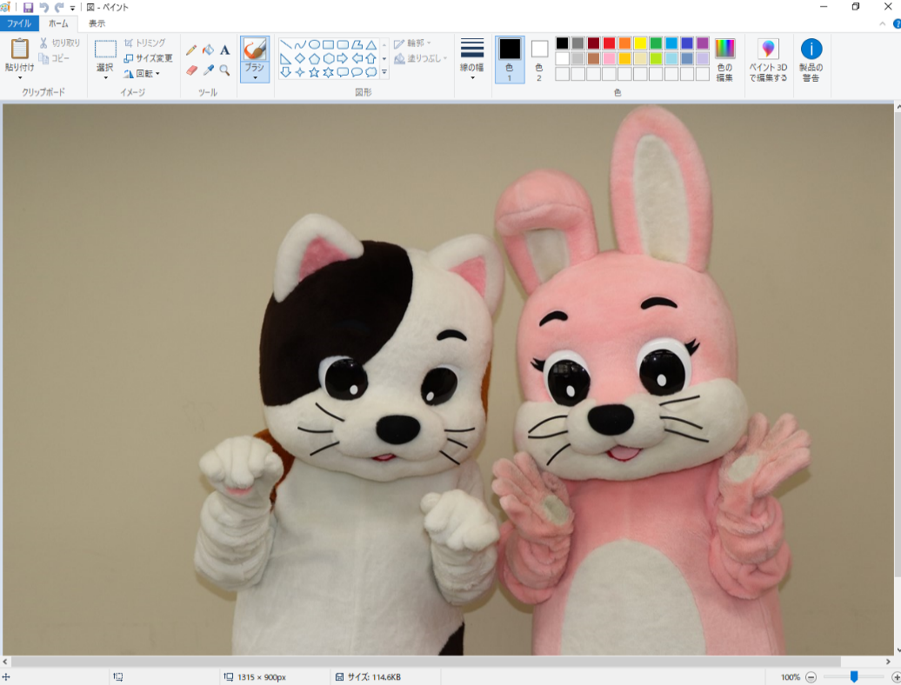
２.「選択」をクリックして貼付する範囲を決定
※「ペイント」でなく「Windowsビューアー」で開いてしまった場合は右図を参考 | ※「Windowsビューアー」で開いてしまった場合
 | ・画面上で右クリック → 「プログラムから開く」をクリック →「ペイント」をクリック
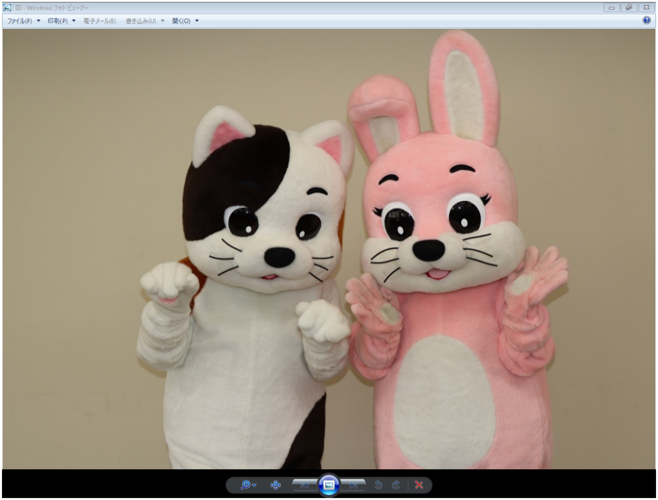

３.「コピー」をクリック
・選択された部分が点線で囲まれる。

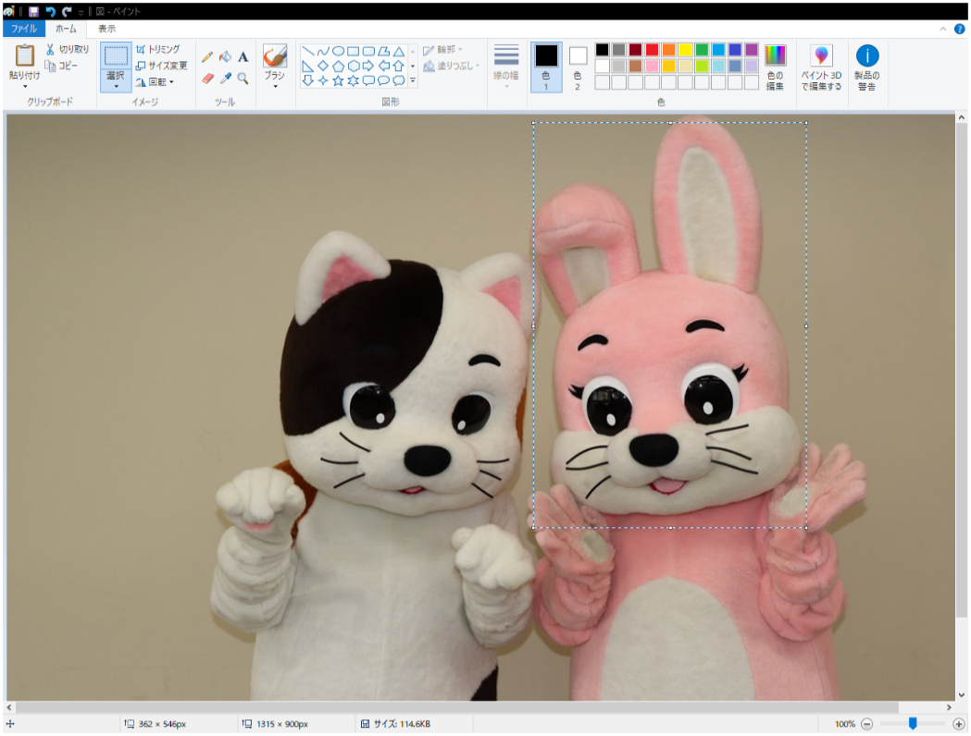

４.「貼り付け」をクリック
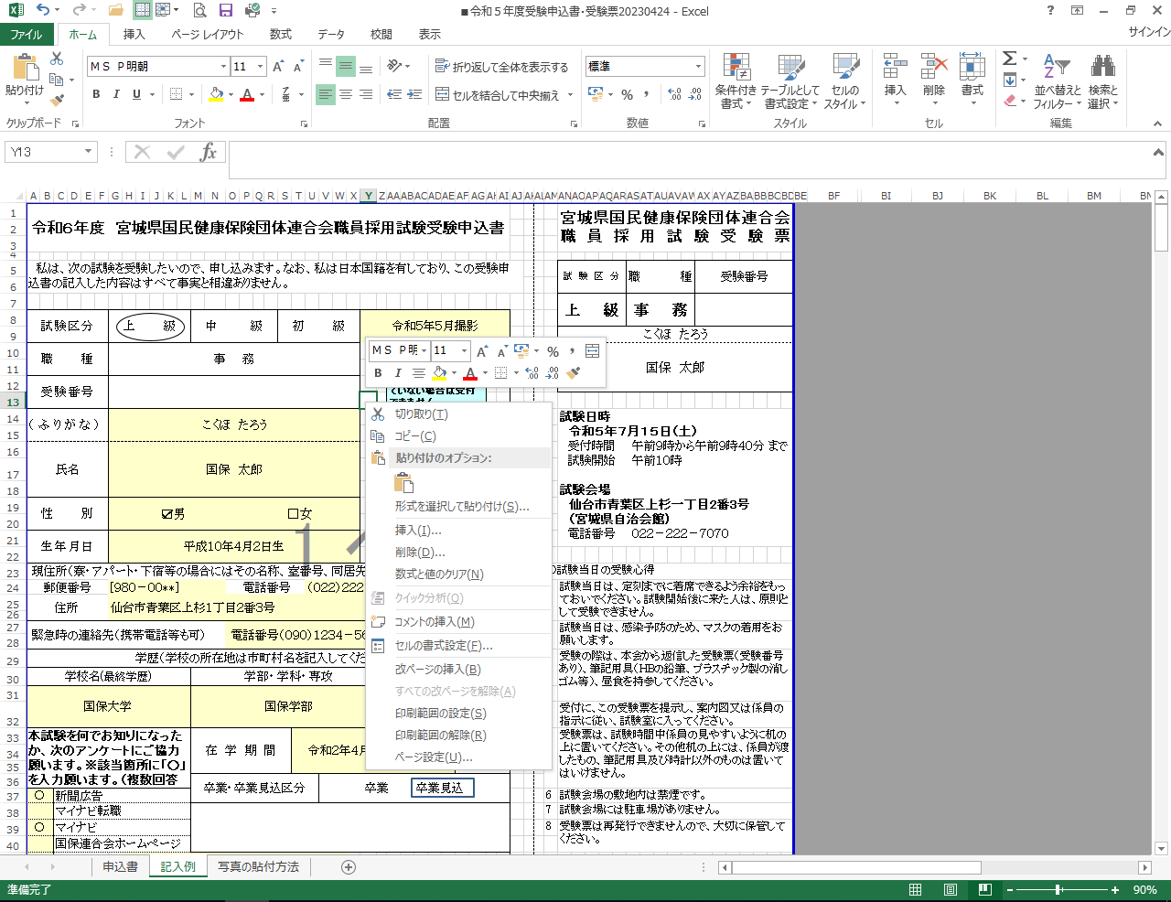
右クリックをしても貼り付けられます。

５.貼り付けられた写真の大きさを調整
・貼り付けた写真をクリックして大きさを調整する。

